Bài 2.1
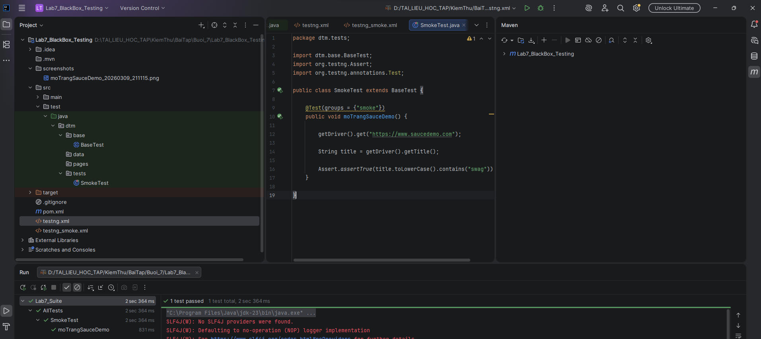

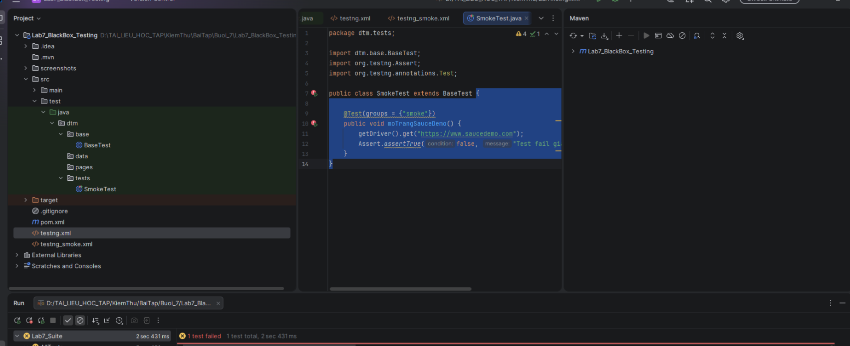

Bài 2.2
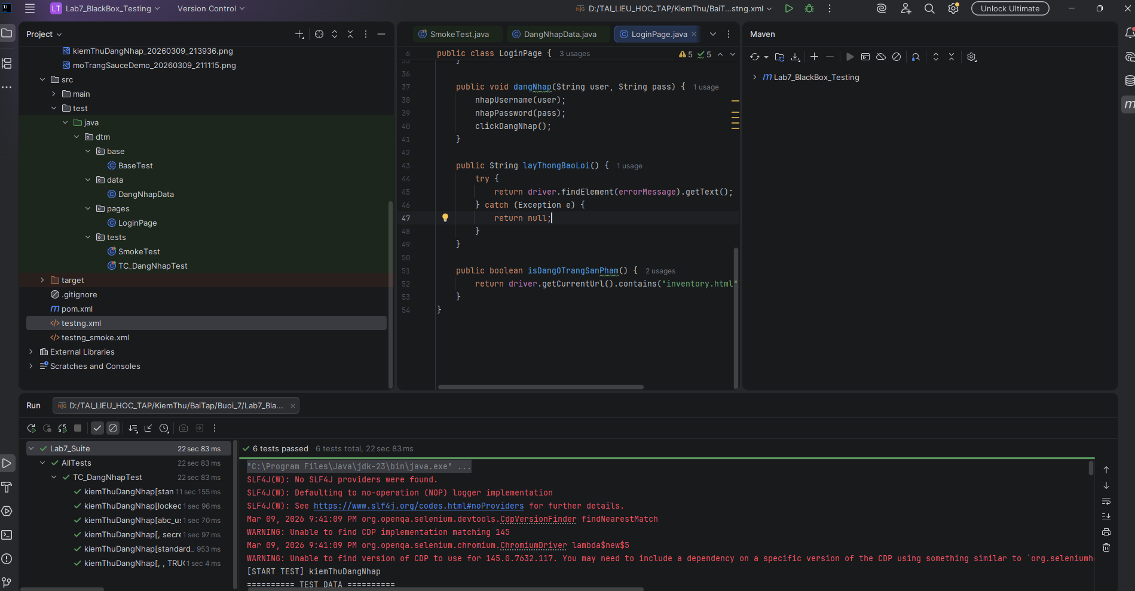

Viết test case

TC ID | Username | Password | Mô tả | Expected Result
TC_LOGIN_01 | standard_user | secret_sauce | Đăng nhập với tài khoản hợp lệ | Chuyển sang trang inventory
TC_LOGIN_02 | locked_out_user | secret_sauce | Tài khoản bị khóa | Hiển thị thông báo tài khoản bị khóa
TC_LOGIN_03 | abc_user | 123456 | Username không tồn tại | Hiển thị thông báo lỗi đăng nhập
TC_LOGIN_04 | (empty) | secret_sauce | Username để trống | Hiển thị lỗi "Username is required"
TC_LOGIN_05 | standard_user | (empty) | Password để trống | Hiển thị lỗi "Password is required"
TC_LOGIN_06 | (empty) | (empty) | Username và Password đều trống | Hiển thị lỗi yêu cầu nhập

Bài 2.3
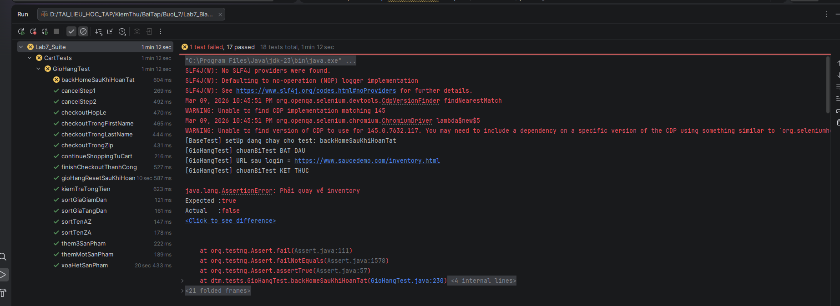
Thiết kế testcase

TC ID | Tiêu đề test case | Tiền điều kiện | Bước thực hiện | Kết quả mong đợi
TC_CART_001 | Thêm 1 sản phẩm vào giỏ | Đăng nhập bằng standard_user | Thêm 1 sản phẩm bất kỳ | Badge giỏ hàng = 1, sản phẩm xuất hiện trong cart
TC_CART_002 | Thêm 3 sản phẩm vào giỏ | Đăng nhập thành công | Thêm 3 sản phẩm đầu tiên | Badge = 3, cart có đúng 3 sản phẩm
TC_CART_003 | Thêm tất cả 6 sản phẩm | Đăng nhập thành công | Thêm toàn bộ 6 sản phẩm | Badge = 6, cart có đúng 6 sản phẩm
TC_CART_004 | Nút Add to cart đổi thành Remove sau khi thêm | Đăng nhập thành công | Add 1 sản phẩm | Nút của sản phẩm đó đổi thành Remove
TC_CART_005 | Xoá 1 sản phẩm khỏi inventory | Đã thêm 1 sản phẩm | Bấm Remove tại inventory | Badge về 0
TC_CART_006 | Xoá 1 sản phẩm trong cart | Đã thêm 2 sản phẩm và vào cart | Xoá 1 sản phẩm | Badge giảm 1, cart còn đúng số lượng
TC_CART_007 | Xoá tất cả sản phẩm | Đã thêm nhiều sản phẩm | Remove toàn bộ | Giỏ hàng trống, badge biến mất
TC_CART_008 | Continue Shopping từ cart | Có ít nhất 1 sản phẩm trong cart | Bấm Continue Shopping | Quay về trang inventory
TC_CART_009 | Sort theo Name A→Z | Đăng nhập thành công | Chọn sort A→Z | Danh sách tên tăng dần
TC_CART_010 | Sort theo Name Z→A | Đăng nhập thành công | Chọn sort Z→A | Danh sách tên giảm dần
TC_CART_011 | Sort theo Price low→high | Đăng nhập thành công | Chọn sort low→high | Giá tăng dần
TC_CART_012 | Sort theo Price high→low | Đăng nhập thành công | Chọn sort high→low | Giá giảm dần
TC_CART_013 | Checkout với First Name trống | Có sản phẩm trong giỏ, vào Checkout Step 1 | Để trống First Name, nhập 2 trường còn lại | Hiển thị lỗi
TC_CART_014 | Checkout với Last Name trống | Có sản phẩm trong giỏ | Để trống Last Name | Hiển thị lỗi
TC_CART_015 | Checkout với Zip Code trống | Có sản phẩm trong giỏ | Để trống Zip | Hiển thị lỗi
TC_CART_016 | Checkout với đầy đủ thông tin hợp lệ | Có sản phẩm trong giỏ | Nhập đủ 3 trường | Chuyển sang Checkout Step 2
TC_CART_017 | Cancel ở Step 1 | Có sản phẩm trong giỏ, đang ở Step 1 | Bấm Cancel | Quay lại trang cart
TC_CART_018 | Cancel ở Step 2 | Đã sang Step 2 | Bấm Cancel | Quay lại inventory
TC_CART_019 | Finish checkout thành công | Đã sang Step 2 | Bấm Finish | Sang trang complete, hiện thông báo cảm ơn
TC_CART_020 | Back Home sau khi hoàn tất | Vừa hoàn tất đơn hàng | Bấm Back Home | Quay lại inventory
TC_CART_021 | Giỏ hàng reset sau khi hoàn tất | Đã checkout xong | Quan sát badge giỏ hàng | Badge = 0 hoặc không còn badge
TC_CART_022 | Kiểm tra Item total chính xác | Đã thêm ít nhất 3 sản phẩm | Vào Step 2 | Item total = tổng giá các sản phẩm
TC_CART_023 | Kiểm tra Tax chính xác | Đã ở Step 2 | Đọc Item total và Tax | Tax = Item total × 8%
TC_CART_024 | Kiểm tra Total chính xác | Đã ở Step 2 | Đọc Item total, Tax, Total | Total = Item total + Tax
TC_CART_025 | Dùng problem_user để kiểm tra bất thường UI/cart | Đăng nhập bằng problem_user | Thêm/xoá/sort sản phẩm | Nếu có lỗi thì ghi nhận bug

